Sheet1
天津一商询价报价表

供应商信息
单位名称
单位地址
营业执照注册日期
联系人 |  |  | 电话
工程项目名称 | 贸易二部四川钒钛办公楼效能提升改造项目洁具安装
技术需求及商务要求 | 为四川钒钛办公楼效能提升改造项目提供洁具，拟以比价方式寻找符合安装要求的厂商。质保期贰年。要求2026年8月20日前完成安装交付，达到可使用状态。项目地点：四川乐山
实施周期 | 7天 |  |  |  | 拦标价 | 14000元
合同付款周期及质保金到期支付 | 1.施工人员进场后，甲方支付安装合同总价的20%作为预付款； 2.设备安装调试完成，通水通电，经甲方现场阶段性验收合格后，甲方支付安装合同总价的50%； 3.经甲方书面验收合格后，签署《竣工验收单》，甲方支付至合同总价的95%； 4.合同总价5%作为质保金，安装质保期为贰年，质保期满且无任何安装施工相关质量缺陷，甲方将质保金一次性无息全额支付给乙方。
报价时间 |  |  | 报价有效期 |  | 六个月 | 付款方式 | 电汇
产品情况及提供服务
商品名称 | 品牌 | 规格型号 | 单位 | 数量 | 单价 | 金额 | 税率 | 备注
轻智能马桶 | 九牧 | PQ5250-S0-CJM305 | 个 | 53 | 0.00 | 0.00 | % | 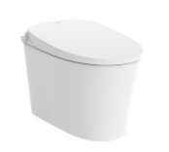
角阀 | 九牧 | P74116-867/1C-1 | 个 | 53 | 0.00 | 0.00 | % | 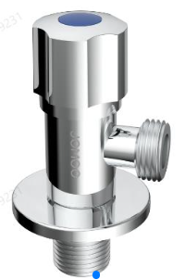
软管 | 九牧 | PH5388-040101C-1 | 个 | 53 | 0.00 | 0.00 | % | 
三出水淋浴器 | 九牧 | P36611-764/1B-1 | 套 | 54 | 0.00 | 0.00 | % | 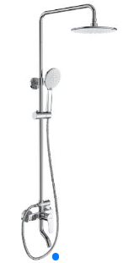
毛巾架 | 九牧 | P9300808-AB-1 | 个 | 54 | 0.00 | 0.00 | % | 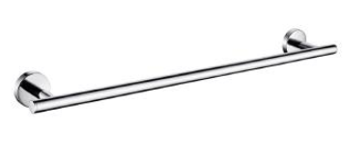
厕纸架 | 九牧 | P939020-7B-1 | 个 | 54 | 0.00 | 0.00 | % | 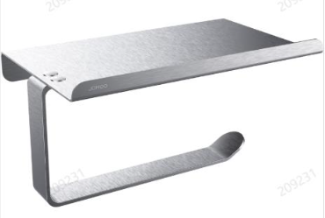
置物架 | 九牧 | P937117-7Z-1 | 个 | 54 | 0.00 | 0.00 | % | 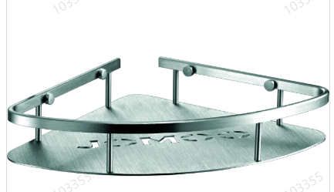
面盆龙头 | 美标 | FFAS0501-101500BC0 | 个 | 2 | 0.00 | 0.00 | % | 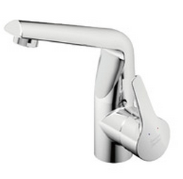
台下盆 | 美标 | CCAS0440-1000410C0 | 个 | 2 | 0.00 | 0.00 | % | 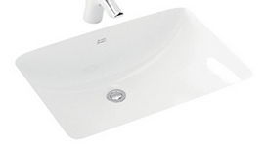
淋浴龙头 | 美标 | FFASS026-006500BC0+FFAS9A02-000500BCO+FFAS0311-609500BC0+FFAS9125-000500BC0+FFAS9H08-000500BC0 | 套 | 1 | 0.00 | 0.00 | %
智能座便器 | TOTO | CES9575GS | 个 | 1 | 0.00 | 0.00 | % | 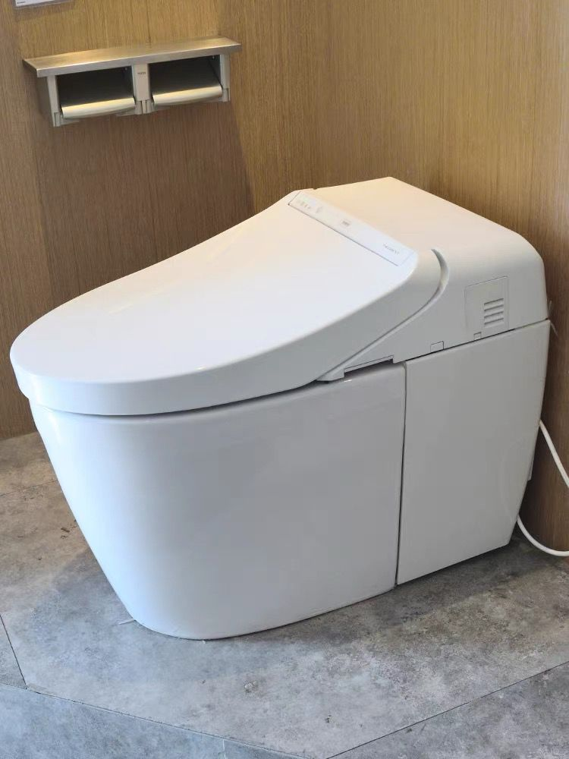
带灯挂墙化妆镜 | 美标 | 1007560000 | 个 | 1 | 0.00 | 0.00 | % | 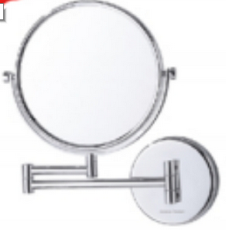
厕纸架 | 美标 | FFAS1499-908500BC0 | 个 | 1 | 0.00 | 0.00 | % | 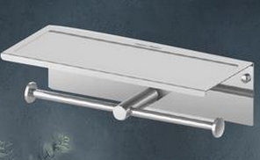
毛巾架 | 美标 | FFAS1495-908500BC0 | 个 | 1 | 0.00 | 0.00 | % | 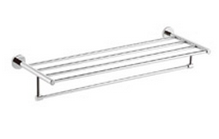
软管 | 美标 | FFAS9122-001990BC0 | 个 | 3 | 0.00 | 0.00 | % | 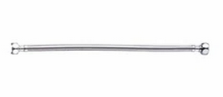
角阀 | 美标 | FFAS9102-001500BC0 | 个 | 3 | 0.00 | 0.00 | % | 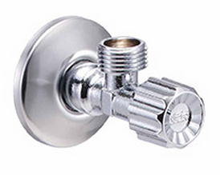
下水管 | 美标 | 105501V000 | 个 | 2 | 0.00 | 0.00 | % | 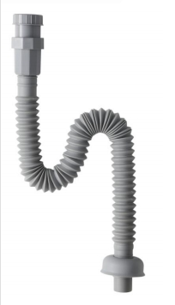
置物架 | 美标 | FFAS9332-000500BC0 | 个 | 1 | 0.00 | 0.00 | % | 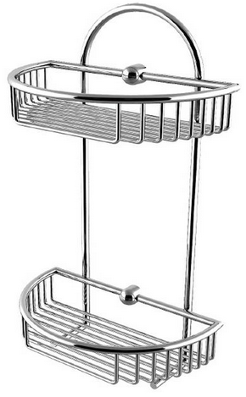
合计 |  |  |  |  |  | 0.00 | %
注：1、报价单位所报价格应包含增值税专用发票。2、报价单位可采取现场报价或邮箱报价（tjysztb@163.com） 两种方法，报价单需由报价单位加盖本公司公章，邮箱报价需以PDF格式按照询价单位规定时间内上传。报价邮件名称及报价PDF文件名格式均为“招采项目名称+报价单位名称”。3、我单位已到项目现场进行踏勘，对于项目整体要求(包括但不限于施工内容、施工进度、施工材料品牌数量要求等) 已全部知悉。

